灯位图
灯位示意图 | 适用镜号 | 主灯光位 | 光比 | 机位 | 布光技法
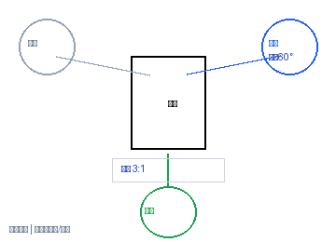 | 1 | 主灯:右前45°+柔光箱 | 辅灯:左侧补光 | 色温:5600K | 3:1 | 俯拍45° | 焦段:35mm | 光圈:F2.8 | 滑轨缓推 | 高机位俯角/顶置
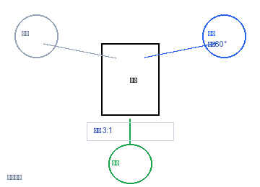 | 2 | 主光:右前60°+柔光箱 | 色温:5600K | 辅光:左侧反光板弱补 | 3:1 | 正面 | 焦段:50mm | 光圈:F2.8 | 滑轨缓推
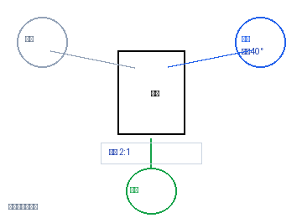 | 3, 4, 5, 27, 28, 29, 30, 31 | 主光:右前40°+柔光箱 | 色温:5600K | 辅光:左侧补光 | 2:1 | 正面 | 焦段:50mm | 光圈:F2.8 | 手持稳定器跟焦
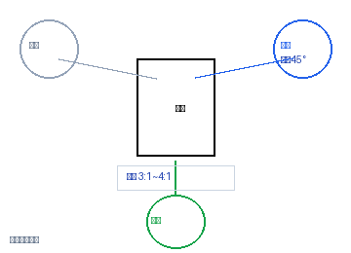 | 6, 8 | 主光:右前45°+柔光箱 | 色温:5600K | 辅光:左侧补光 | 3:1~4:1 | 正面 | 焦段:50mm | 光圈:F2.8 | 电动滑轨升降
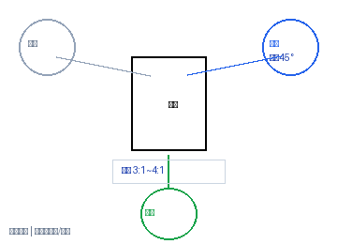 | 7 | 主灯:正上方+聚光灯 | 辅灯:左侧补光 | 色温:5600K | 3:1~4:1 | 俯拍90° | 焦段:50mm | 光圈:F2.8 | 滑轨缓拉 | 高机位俯角/顶置
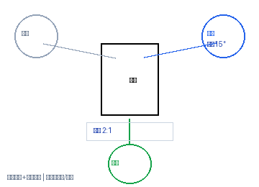 | 9, 10, 12, 13, 14, 20, 22, 24 | 主光:正前15°+柔光箱 | 色温:5600K | 辅光:底部反光板 | 2:1 | 正面 | 焦段:50mm | 光圈:F2.8 | 微距镜头+手动对焦 | 高机位俯角/顶置
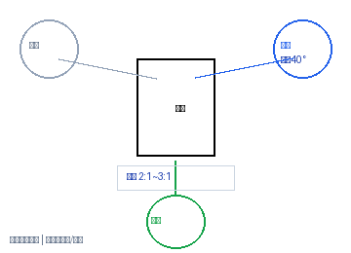 | 11, 19, 21, 25 | 主光:右前40°+柔光箱 | 色温:5600K | 辅光:左侧补光 | 2:1~3:1 | 正面 | 焦段:50mm | 光圈:F2.8 | 云台匀速摇摄 | 高机位俯角/顶置
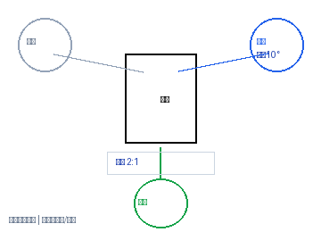 | 15, 16, 17, 18 | 主光:正前10°+柔光箱 | 色温:5600K | 辅光:左侧反光板 | 2:1 | 正面 | 焦段:50mm | 光圈:F2.8 | 滑轨横移跟焦 | 高机位俯角/顶置
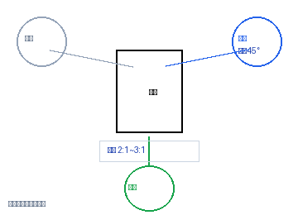 | 23 | 主光:右前45°+柔光箱 | 色温:5600K | 辅光:左后45° | 2:1~3:1 | 正面 | 焦段:50mm | 光圈:F2.8 | 电动转盘或手动环绕
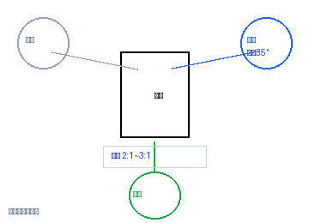 | 35, 36, 37 | 主光:右前35°+柔光箱 | 色温:5600K | 辅光:左侧补光 | 2:1~3:1 | 正面 | 焦段:50mm | 光圈:F2.8 | 三脚架锁定云台

